PT_page_month
 | 2019 | 2020
Users Reached | Column Labels
Months | 2020
January | 5
February | 2509
March | 2035
April | 3413
May | 2225
June | 1941
July | 54
August | 27
September | 14
October | 14
November | 7
December | 19
Grand Total | 12263

Posts 2020
 | UNPAID POSTS 2020 |  |  |  |  |  |  |  |  | x | y |  | PAID POSTS |  |  |  |  |  |  |  |  |  | x | y | y |  | UNPAID POSTS | PAID POSTS | Grand Total | % Unpaid | % Paid
Post | Published | Month | PAID/UNPAID | Reach | Engagement | Impressions | Cost per month | Reach per month | cost per reach | Numner of posts | Total Number of Reach | Total Number of Engagement | Published | PAID/UNPAID | Reach | Engagement | Impressions | Cost | Days | CPR | CPE | CPI | Number of posts paid | Number of People reached | Total Number of Engagement | Total posts | 59 | 2 | 61 | 97% | 3%
1 | 2020-06-28 | June | Unpaid | 235 | 11 | 275 | 100 | 2353 | 0.042498937527 | 1 | 235 | 11 | 2020-04-20 | Paid | 1334 | 64 | 1673 |  |  |  |  |  | 1 | 1334 | 64 | Total Reach | 10896 | 2458 | 13354 | 82% | 18%
2 | 2020-06-27 | June | Unpaid | 134 | 4 | 144 | 100 | 2353 | 0.042498937527 | 2 | 369 | 15 | 2020-02-27 | Paid | 1124 | 58 | 1540 | € 10.00 | 5 | € 0.01 | € 0.17 | € 0.01 | 2 | 2458 | 122 | Total engagement | 695 | 122 | 817 | 85% | 15%
3 | 2020-06-24 | June | Unpaid | 155 | 6 | 166 | 100 | 2353 | 0.042498937527 | 3 | 524 | 21 |  |  |  | 2458 | 122 | 3213 |  |  |  |  |  |  |  |  | Total impressions | 12395 | 3213 | 15608 | 79% | 21%
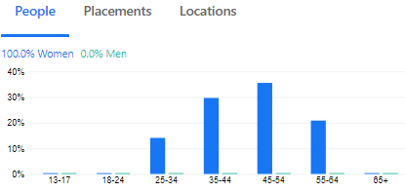
4 | 2020-06-21 | June | Unpaid | 217 | 14 | 273 | 100 | 2353 | 0.042498937527 | 4 | 741 | 35 |  |  |  |  |  |  |  |  | Paid Reach |  |  | Paid Engagement
5 | 2020-06-20 | June | Unpaid | 226 | 14 | 268 | 100 | 2353 | 0.042498937527 | 5 | 967 | 49 |  |  |  |  |  |  |  |  | b0= | 210 |  | b0= | 6 | Average Reach | 184.7 | 1229 | 1413.7
6 | 2020-06-17 | June | Unpaid | 253 | 13 | 300 | 100 | 2353 | 0.042498937527 | 6 | 1220 | 62 |  |  |  |  |  |  |  |  | b1= | 1124 |  | b1= | 58 | Average Enagement | 11.8 | 61 | 72.8
7 | 2020-06-15 | June | Unpaid | 222 | 12 | 258 | 100 | 2353 | 0.042498937527 | 7 | 1442 | 74 |  |  |  |  |  |  |  |  |  |  |  |  |  | Average Impressions | 210.1 | 1606.5 | 1816.6
8 | 2020-06-14 | June | Unpaid | 234 | 16 | 274 | 100 | 2353 | 0.042498937527 | 8 | 1676 | 90 |  |  |  |  |  |  |  |  | posts x= | 1 |  | posts x= | 2
9 | 2020-06-13 | June | Unpaid | 310 | 16 | 381 | 100 | 2353 | 0.042498937527 | 9 | 1986 | 106 |  |  |  |  |  |  |  |  | reach y= | 1334 |  | eng y= | 122 | Correlation Unpaid | Reach | Engagement | Impressions
10 | 2020-06-07 | June | Unpaid | 170 | 6 | 188 | 100 | 2353 | 0.042498937527 | 10 | 2156 | 112 |  |  |  |  |  |  |  |  |  |  |  |  |  | Reach | 1
11 | 2020-06-06 | June | Unpaid | 197 | 13 | 212 | 100 | 2353 | 0.042498937527 | 11 | 2353 | 125 |  |  |  |  |  |  |  |  |  |  |  |  |  | Engagement | 0.82206238073 | 1
12 | 2020-05-31 | May | Unpaid | 144 | 3 | 172 | 100 | 2763 | 0.036192544336 | 12 | 2497 | 128 |  |  |  |  |  |  |  |  |  |  |  |  |  | Impressions | 0.98795188551 | 0.79991329185 | 1
13 | 2020-05-30 | May | Unpaid | 283 | 20 | 333 | 100 | 2763 | 0.036192544336 | 13 | 2780 | 148
14 | 2020-05-27 | May | Unpaid | 291 | 20 | 363 | 100 | 2763 | 0.036192544336 | 14 | 3071 | 168 |  |  |  |  |  |  |  |  |  |  |  |  |  | Correlation Paid | Reach | Engagement | Impressions
15 | 2020-05-24 | May | Unpaid | 344 | 23 | 392 | 100 | 2763 | 0.036192544336 | 15 | 3415 | 191 |  |  |  |  |  |  |  |  |  |  |  |  |  | Reach | 1
16 | 2020-05-23 | May | Unpaid | 224 | 9 | 253 | 100 | 2763 | 0.036192544336 | 16 | 3639 | 200 |  |  |  |  |  |  |  |  |  |  |  |  |  | Engagement | 1 | 1
17 | 2020-05-20 | May | Unpaid | 159 | 7 | 176 | 100 | 2763 | 0.036192544336 | 17 | 3798 | 207 |  |  |  |  |  |  |  |  |  |  |  |  |  | Impressions | 1 | 1 | 1
18 | 2020-05-17 | May | Unpaid | 156 | 7 | 173 | 100 | 2763 | 0.036192544336 | 18 | 3954 | 214
19 | 2020-05-16 | May | Unpaid | 353 | 28 | 432 | 100 | 2763 | 0.036192544336 | 19 | 4307 | 242
20 | 2020-05-13 | May | Unpaid | 220 | 16 | 251 | 100 | 2763 | 0.036192544336 | 20 | 4527 | 258
21 | 2020-05-10 | May | Unpaid | 147 | 7 | 160 | 100 | 2763 | 0.036192544336 | 21 | 4674 | 265
22 | 2020-05-09 | May | Unpaid | 213 | 11 | 235 | 100 | 2763 | 0.036192544336 | 22 | 4887 | 276
23 | 2020-05-08 | May | Unpaid | 229 | 23 | 264 | 100 | 2763 | 0.036192544336 | 23 | 5116 | 299
24 | 2020-04-26 | April | Unpaid | 238 | 26 | 268 | 100 | 2170 | 0.046082949309 | 24 | 5354 | 325
25 | 2020-04-25 | April | Unpaid | 204 | 10 | 241 | 100 | 2170 | 0.046082949309 | 25 | 5558 | 335
26 | 2020-04-21 | April | Unpaid | 203 | 11 | 239 | 100 | 2170 | 0.046082949309 | 26 | 5761 | 346
27 | 2020-04-18 | April | Unpaid | 225 | 28 | 266 | 100 | 2170 | 0.046082949309 | 27 | 5986 | 374
28 | 2020-04-14 | April | Unpaid | 193 | 10 | 221 | 100 | 2170 | 0.046082949309 | 28 | 6179 | 384
29 | 2020-04-13 | April | Unpaid | 141 | 6 | 166 | 100 | 2170 | 0.046082949309 | 29 | 6320 | 390
30 | 2020-04-12 | April | Unpaid | 208 | 20 | 253 | 100 | 2170 | 0.046082949309 | 30 | 6528 | 410
31 | 2020-04-11 | April | Unpaid | 124 | 15 | 141 | 100 | 2170 | 0.046082949309 | 31 | 6652 | 425
32 | 2020-04-11 | April | Unpaid | 145 | 9 | 165 | 100 | 2170 | 0.046082949309 | 32 | 6797 | 434
33 | 2020-04-10 | April | Unpaid | 122 | 5 | 136 | 100 | 2170 | 0.046082949309 | 33 | 6919 | 439
34 | 2020-04-07 | April | Unpaid | 146 | 7 | 164 | 100 | 2170 | 0.046082949309 | 34 | 7065 | 446
35 | 2020-04-05 | April | Unpaid | 49 | 2 | 54 | 100 | 2170 | 0.046082949309 | 35 | 7114 | 448
36 | 2020-04-04 | April | Unpaid | 172 | 10 | 186 | 100 | 2170 | 0.046082949309 | 36 | 7286 | 458
37 | 2020-03-29 | March | Unpaid | 236 | 16 | 279 | 100 | 2058 | 0.048590864917 | 37 | 7522 | 474
38 | 2020-03-28 | March | Unpaid | 146 | 4 | 170 | 100 | 2058 | 0.048590864917 | 38 | 7668 | 478
39 | 2020-03-26 | March | Unpaid | 212 | 13 | 271 | 100 | 2058 | 0.048590864917 | 39 | 7880 | 491
40 | 2020-03-22 | March | Unpaid | 36 | 1 | 41 | 100 | 2058 | 0.048590864917 | 40 | 7916 | 492
41 | 2020-03-21 | March | Unpaid | 144 | 10 | 182 | 100 | 2058 | 0.048590864917 | 41 | 8060 | 502
42 | 2020-03-19 | March | Unpaid | 206 | 16 | 261 | 100 | 2058 | 0.048590864917 | 42 | 8266 | 518
43 | 2020-03-15 | March | Unpaid | 36 | 1 | 39 | 100 | 2058 | 0.048590864917 | 43 | 8302 | 519
44 | 2020-03-14 | March | Unpaid | 244 | 17 | 272 | 100 | 2058 | 0.048590864917 | 44 | 8546 | 536
45 | 2020-03-11 | March | Unpaid | 122 | 9 | 130 | 100 | 2058 | 0.048590864917 | 45 | 8668 | 545
46 | 2020-03-08 | March | Unpaid | 197 | 20 | 203 | 100 | 2058 | 0.048590864917 | 46 | 8865 | 565
47 | 2020-03-07 | March | Unpaid | 53 | 1 | 54 | 100 | 2058 | 0.048590864917 | 47 | 8918 | 566
48 | 2020-03-04 | March | Unpaid | 203 | 15 | 206 | 100 | 2058 | 0.048590864917 | 48 | 9121 | 581
49 | 2020-03-01 | March | Unpaid | 223 | 30 | 231 | 100 | 2058 | 0.048590864917 | 49 | 9344 | 611
50 | 2020-02-29 | February | Unpaid | 337 | 23 | 355 | 100 | 1552 | 0.064432989691 | 50 | 9681 | 634
51 | 2020-02-28 | February | Unpaid | 132 | 4 | 141 | 100 | 1552 | 0.064432989691 | 51 | 9813 | 638
52 | 2020-02-25 | February | Unpaid | 201 | 12 | 202 | 100 | 1552 | 0.064432989691 | 52 | 10014 | 650
53 | 2020-02-23 | February | Unpaid | 57 | 2 | 57 | 100 | 1552 | 0.064432989691 | 53 | 10071 | 652
54 | 2020-02-20 | February | Unpaid | 40 | 0 | 42 | 100 | 1552 | 0.064432989691 | 54 | 10111 | 652
55 | 2020-02-16 | February | Unpaid | 258 | 10 | 276 | 100 | 1552 | 0.064432989691 | 55 | 10369 | 662
56 | 2020-02-15 | February | Unpaid | 134 | 2 | 139 | 100 | 1552 | 0.064432989691 | 56 | 10503 | 664
57 | 2020-02-12 | February | Unpaid | 47 | 1 | 48 | 100 | 1552 | 0.064432989691 | 57 | 10550 | 665
58 | 2020-02-09 | February | Unpaid | 292 | 30 | 297 | 100 | 1552 | 0.064432989691 | 58 | 10842 | 695
59 | 2020-02-08 | February | Unpaid | 54 | 0 | 56 | 100 | 1552 | 0.064432989691 | 59 | 10896 | 695
 |  |  |  | 10896 | 695 | 12395
Unpaid - Engagement per post - Unpaid
1 | 11
2 | 15
3 | 21
4 | 35
5 | 49
6 | 62
7 | 74
8 | 90
9 | 106
10 | 112
11 | 125
12 | 128
13 | 148
14 | 168
15 | 191
16 | 200
17 | 207
18 | 214
19 | 242
20 | 258
21 | 265
22 | 276
23 | 299
24 | 325
25 | 335
26 | 346
27 | 374
28 | 384
29 | 390
30 | 410
31 | 425
32 | 434
33 | 439
34 | 446
35 | 448
36 | 458
37 | 474
38 | 478
39 | 491
40 | 492
41 | 502
42 | 518
43 | 519
44 | 536
45 | 545
46 | 565
47 | 566
48 | 581
49 | 611
50 | 634
...
 |  | Linear Regression
People reached per post - Unpaid
 | Total Number of Reach
1 | 235
2 | 369
3 | 524
4 | 741
5 | 967
6 | 1220
7 | 1442
8 | 1676
9 | 1986
10 | 2156
11 | 2353
12 | 2497
13 | 2780
14 | 3071
15 | 3415
16 | 3639
17 | 3798
18 | 3954
19 | 4307
20 | 4527
21 | 4674
22 | 4887
23 | 5116
24 | 5354
25 | 5558
26 | 5761
27 | 5986
28 | 6179
29 | 6320
30 | 6528
31 | 6652
32 | 6797
33 | 6919
34 | 7065
35 | 7114
36 | 7286
37 | 7522
38 | 7668
39 | 7880
40 | 7916
41 | 8060
42 | 8266
43 | 8302
44 | 8546
45 | 8668
46 | 8865
47 | 8918
48 | 9121
49 | 9344
50 | 9681
...
 |  |  |  |  |  |  |  |  |  |  | Unpaid Reach |  |  |  |  |  |  |  |  | Unpaid Engagement
 |  |  |  |  |  |  |  |  |  |  | b0 | 505.13 |  |  |  |  |  |  |  | b0 | 4.4839
 |  |  |  |  |  |  |  |  |  |  | b1 | 184.17 |  |  |  |  |  |  |  | b1 | 12.277

 |  |  |  |  |  |  |  |  |  |  | posts x= | 100 |  |  |  |  |  |  |  | posts x= | 50
 |  |  |  |  |  |  |  |  |  |  | reach y= | 18922.13 |  |  |  |  |  |  |  | eng y= | 618.3339

demographics
 | February 2020
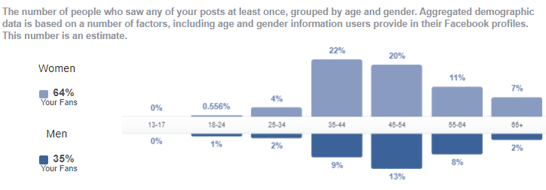

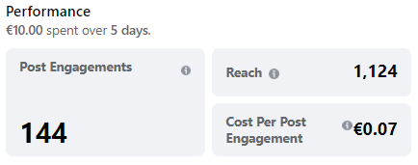
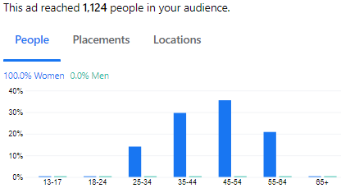
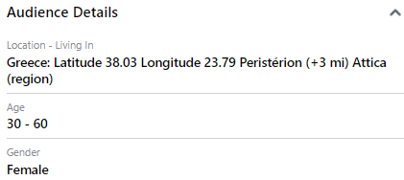
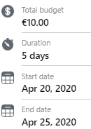

 |  |  |  |  |  |  |  |  | Paid Posts
campaign | Age | Gender | Reach | Impressions | Frequency | Results engagement | Cost per Result | Amount Spent (EUR) | Age | total reach | total impr | total engag | eng. conv. rate
Apr | 25-34 | female | 158 | 200 | 1.2658227848 | 28 | 0.06 | 1.61 | 25-34 | 211 | 268 | 30 | 14.2%
Apr | 35-44 | female | 333 | 427 | 1.2822822823 | 45 | 0.07 | 3.28 | 35-44 | 574 | 772 | 51 | 8.9%
Apr | 45-54 | female | 399 | 541 | 1.3558897243 | 51 | 0.07 | 3.78 | 45-54 | 852 | 1208 | 61 | 7.2%
Apr | 55-64 | female | 234 | 306 | 1.3076923077 | 20 | 0.07 | 1.33 | 55-64 | 396 | 554 | 26 | 6.6%
Feb | 25-34 | female | 53 | 68 | 1.2830188679 | 2 | 0.10 | 0.19 | Totals | 2033 | 2802 | 168 | 8.3%
Feb | 35-44 | female | 241 | 345 | 1.4315352697 | 6 | 0.16 | 0.96
Feb | 45-54 | female | 453 | 667 | 1.472406181 | 10 | 0.17 | 1.70 | The best age group of viewers is 35-44 with 22% of total but the best engagement conv. rate is in group 25-34, 14.2%. However, the age group 25-34 is the worst of viewers 4% of total. So, we keep advertising to 25-34 because of the high engag. conv. rate and we can reduce the age group 55-64 since thwy have the worse convertion rate in engagement
Feb | 55-64 | female | 162 | 248 | 1.5308641975 | 6 | 0.09 | 0.56
 |  |  | 2033 | 2802 | 11 | 168 | 1 | 13

Reach and engagement conv. rate
 | total reach | eng. conv. rate
25-34 | 211 | 14.2%
35-44 | 574 | 8.9%
45-54 | 852 | 7.2%
55-64 | 396 | 6.6%

